18
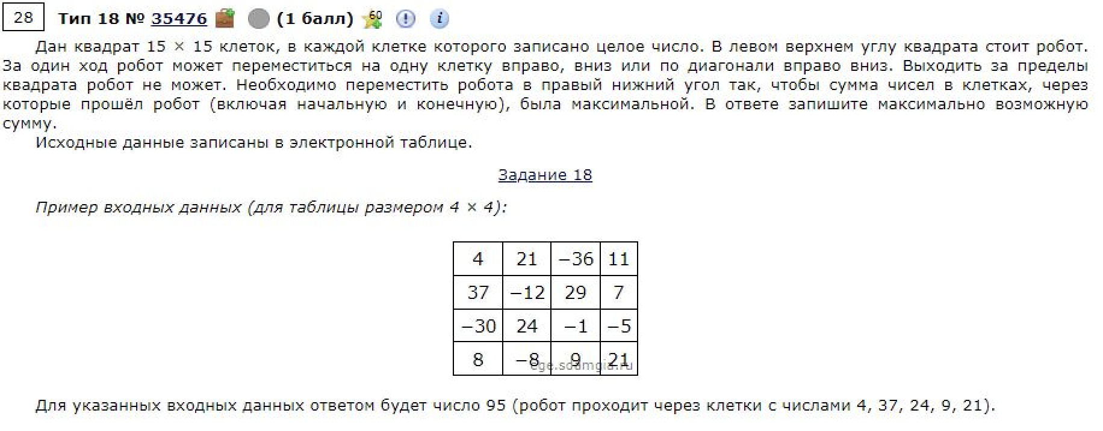
24 | 59 | 17 | -11 | 1 | 43 | 12 | 30 | 30 | 21 | 6 | -17 | 47 | 29 | 32
8 | -11 | -34 | -38 | 17 | -10 | 29 | 56 | -39 | 0 | 5 | -19 | -1 | -24 | -25
-10 | 48 | -33 | -17 | 4 | 47 | 34 | -10 | 54 | 48 | 1 | 24 | 36 | -14 | 5
58 | 44 | 29 | -38 | -13 | 56 | 49 | 59 | -23 | 33 | 1 | 5 | -28 | 8 | 24
2 | -9 | 9 | -12 | 44 | 26 | -27 | -31 | -30 | 6 | 6 | 23 | 14 | 59 | -4
-30 | 22 | 20 | 28 | -2 | 30 | 12 | 37 | 38 | 16 | -4 | 31 | 28 | -24 | 39
-33 | -40 | 25 | -17 | -10 | -39 | 26 | -5 | -17 | 29 | 5 | 12 | -29 | -15 | -17
14 | 25 | 52 | -7 | -5 | 42 | 11 | -4 | 56 | 31 | 32 | -9 | 58 | -15 | -30
44 | -15 | -3 | 55 | 16 | -1 | 52 | 29 | 46 | 19 | 52 | 49 | -22 | 58 | 30
34 | 36 | 11 | 15 | 60 | -3 | 29 | 41 | -39 | 19 | 14 | 56 | -33 | -9 | 40
-31 | -10 | -19 | -39 | -32 | 33 | -20 | -12 | 24 | 29 | 18 | 51 | -29 | 49 | -2
53 | 30 | 0 | 15 | -9 | -39 | -34 | -23 | 35 | -24 | 5 | -2 | 22 | -6 | 54
-28 | -31 | 26 | -29 | 26 | -31 | 9 | -36 | -8 | 15 | -12 | 13 | 15 | 0 | -22
46 | 21 | -24 | 7 | 34 | -40 | -7 | -6 | 21 | 54 | 20 | 14 | -33 | -9 | 33
56 | 29 | 55 | 40 | 34 | -33 | -14 | -5 | 2 | 41 | 39 | -36 | 6 | 16 | 12

24 | 83 | 100 | 89 | 90 | 133 | 145 | 175 | 205 | 226 | 232 | 215 | 262 | 291 | 323
32 | 72 | 66 | 62 | 107 | 123 | 174 | 231 | 192 | 226 | 237 | 218 | 261 | 267 | 298
22 | 120 | 87 | 70 | 111 | 170 | 208 | 221 | 285 | 333 | 334 | 358 | 394 | 380 | 385
80 | 164 | 193 | 155 | 142 | 226 | 275 | 334 | 311 | 366 | 367 | 372 | 366 | 402 | 426
82 | 155 | 202 | 190 | 234 | 260 | 248 | 303 | 304 | 372 | 378 | 401 | 415 | 474 | 470
52 | 177 | 222 | 250 | 248 | 290 | 302 | 340 | 378 | 394 | 390 | 432 | 460 | 450 | 513
19 | 137 | 247 | 233 | 240 | 251 | 328 | 335 | 361 | 423 | 428 | 444 | 431 | 445 | 496
33 | 162 | 299 | 292 | 287 | 329 | 340 | 336 | 417 | 454 | 486 | 477 | 535 | 520 | 490
77 | 147 | 296 | 354 | 370 | 369 | 421 | 450 | 496 | 515 | 567 | 616 | 594 | 652 | 682
111 | 183 | 307 | 369 | 430 | 427 | 456 | 497 | 458 | 534 | 581 | 672 | 639 | 643 | 722
80 | 173 | 288 | 330 | 398 | 463 | 443 | 485 | 521 | 563 | 599 | 723 | 694 | 743 | 741
133 | 203 | 288 | 345 | 389 | 424 | 429 | 462 | 556 | 539 | 604 | 721 | 745 | 739 | 797
105 | 172 | 314 | 316 | 415 | 393 | 438 | 426 | 548 | 571 | 592 | 734 | 760 | 760 | 775
151 | 193 | 290 | 323 | 449 | 409 | 431 | 432 | 569 | 625 | 645 | 748 | 727 | 751 | 808
207 | 236 | 345 | 385 | 483 | 450 | 436 | 431 | 571 | 666 | 705 | 712 | 754 | 770 | 820 | 820

